Sheet1
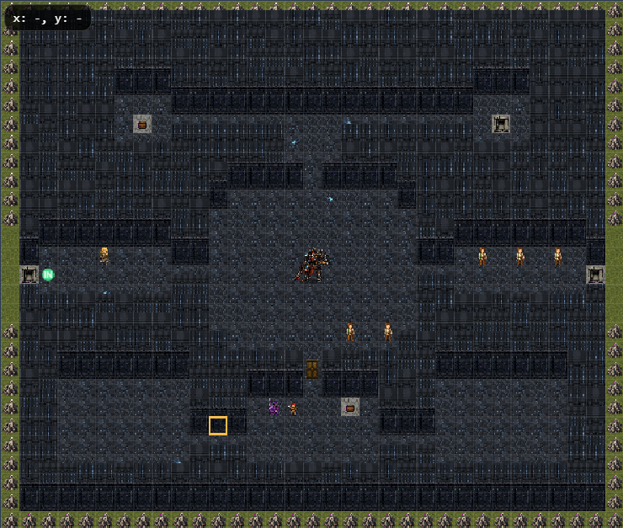

Sheet2
◆災禍の根ジャゴレア

◆夢幻回廊リドパルム

◇混沌魔城レガシオン→◆次元牢獄クロノアビス→◆終焉の祭壇

◆灼熱の古城

◆氷刻の浄罪路
◆極寒樹林

◆煉獄山脈

◇深淵都市ビスタ

◆黒縄のピラミッド

◆雷霆砂丘

◆叫喚の墓地
◆魔風の霊廟

◇最果ての地カルメナ

